상품제안서
ST339(대)모던사각손거울(블랙,화이트) | 상품코드: F02197

 |  |  |  |  |  |  | 02-412-0044 | www.easy1.co.kr
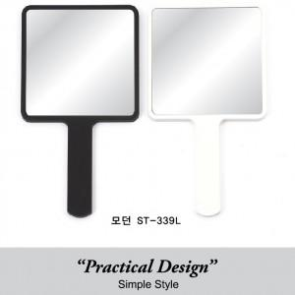

【상세/제작정보】

【인쇄/포장옵션】 | 실크, 풀칼라 / 포장지포장

【공급단가】 | 수량 | 300~ | 500~ | 1,000~ | 3,000~ | 5,000~
*VAT별도 | 화이트 | 2,340원 | 2,300원 | 2,250원 | 2,160원 | 2,070원
 | 블랙 | 3,120원 | 3,070원 | 3,000원 | 2,880원 | 2,760원

【상품 URL】 | http://www.easy1.co.kr/src/goods_detail.php?gdno=2197

